상품제안서
N트래블 레디백 | 상품코드: F25251

 |  |  |  |  |  |  | 02-412-0044 | www.easy1.co.kr
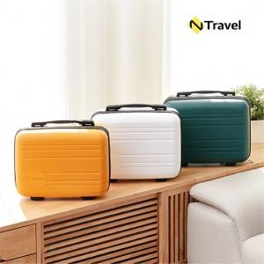

【상세/제작정보】 | ★ 덤증정(100+1) ★

【인쇄/포장옵션】 | 레이저, 에폭시 / OPP(비닐)

【공급단가】 | 수량 | 100~ | 300~ | 500~ | 1,000~ | 3,000~
*VAT별도 | 단가 | 12,500원 | 12,300원 | 12,000원 | 11,700원 | 11,500원

【상품 URL】 | http://www.easy1.co.kr/src/goods_detail.php?gdno=25251

